상품제안서
애니클리어 휴대용 손난로 겸 PD/QC 보조배터리 | 상품코드: F29705

 |  |  |  |  |  |  | 02-412-0044 | www.easy1.co.kr
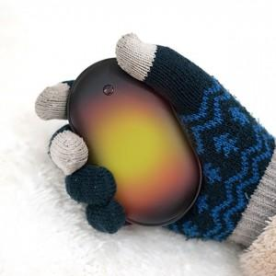

【상세/제작정보】 | 인쇄및 포장 별도 문의. ★소량 제작 가능★ ★레이저&컬러 인쇄 가능★ ★제품 칼선 무료제공 및 시안 무료제작★ (단 로고 AI파일 필히 제공)

【인쇄/포장옵션】 | / 포장불가능

【공급단가】 | 수량 | 50~ | 100~ | 500~ | 1,000~ | 2,000~
*VAT별도 | 단가 | 11,250원 | 11,070원 | 10,800원 | 10,530원 | 10,350원

【상품 URL】 | https://dev.easy1.co.kr:443/src/goods_detail.php?gdno=29705

